关系图
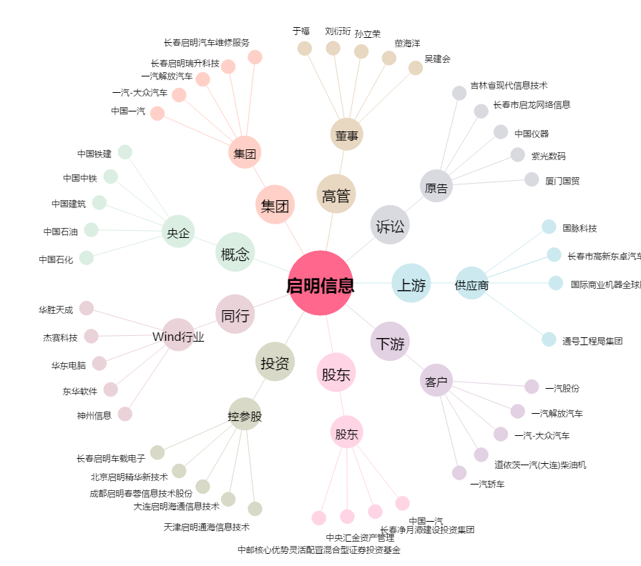
启明信息[002232.SZ] - 关系概览图

